EstimacionRecursos
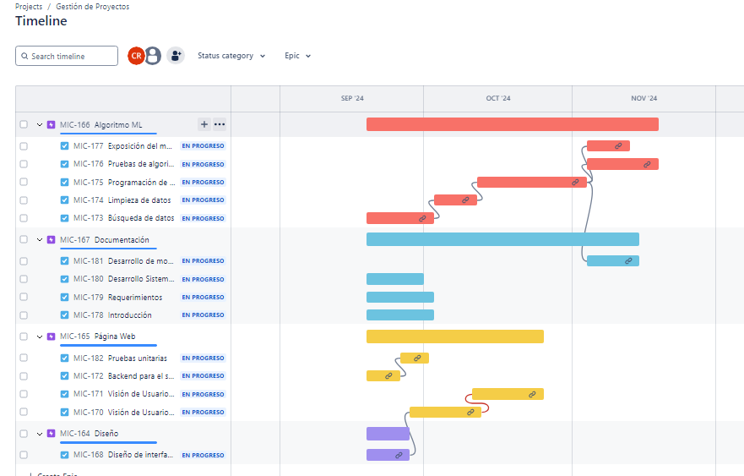
 |  |  |  |  |  |  | Tabla de dependencias

Número de Actividad | Actividad | Rol Asignado | Actividad | Tiempo estimado (días) | Rol Asignado | Horas estimadas | Actividad | Duración (días hábiles) | Dependencia | Inicio (día laboral) | Fin (día laboral)
1.1 | Diseñar interfaces | Diseñador | Diseñar interfaces | 7 | Diseñador | 56 | Diseñar interfaces | 7 |  | 0 | 6
1.2 | Desarrollar visión de Usuario Paciente | Desarrollador Front | Desarrollar visión de Usuario Paciente | 11 | Desarrollador Front | 88 | Desarrollar visión de Usuario Paciente | 11 | Diseñar interfaces | 7 | 17
1.3 | Desarrollar visión de Usuario Enfermero | Desarrollador Front | Desarrollar visión de Usuario Enfermero | 11 | Desarrollador Front | 88 | Desarrollar visión de Usuario Enfermero | 11 | Desarrollar visión de Usuario Paciente | 18 | 25
1.4 | Desarrollar servidor para el Sistema de Turnos | Desarrollador Back | Desarrollar servidor para el Sistema de Turnos | 5 | Desarrollador Back | 40 | Desarrollar servidor para el Sistema de Turnos | 5 |  | 0 | 4
1.5 | Realizar pruebas Unitarias del Sistema de Turnos | QA | Realizar pruebas Unitarias del Sistema de Turnos | 4 | QA | 32 | Realizar pruebas Unitarias del Sistema de Turnos | 4 | Desarrollar servidor para el Sistema de Turnos | 5 | 8
2.1 | Realizar búsqueda de Datos | Ingeniero en Datos | Realizar búsqueda de Datos | 11 | Ingeniero en Datos | 88 | Realizar búsqueda de Datos | 11 |  | 0 | 10
2.2 | Ejecutar el análisis de Datos | Ingeniero en Datos | Ejecutar el análisis de Datos | 7 | Ingeniero en Datos | 56 | Ejecutar el análisis de Datos | 7 | Realizar búsqueda de Datos | 11 | 17
2.3 | Programar del Algoritmo | Ingeniero en Datos | Programar del Algoritmo | 17 | Ingeniero en Datos | 136 | Programar del Algoritmo | 17 | Ejecutar el análisis de Datos | 18 | 34
2.4 | Ejecutar pruebas del Algoritmo | QA | Ejecutar pruebas del Algoritmo | 11 | QA | 88 | Ejecutar pruebas del Algoritmo | 11 | Programar del Algoritmo | 35 | 45
3.1 | Exponer el Modelo como Servicio | Arquitecto & Desarrollador Back | Exponer el Modelo como Servicio | 7 | Desarrollador Back | 56 | Exponer el Modelo como Servicio | 7 | Programar del Algoritmo | 35 | 41
4.1 | Escribir manual de uso: Introducción | Analista de Negocio | Escribir manual de uso: Introducción | 11 | Analista de Negocio | 88 | Escribir manual de uso: Introducción | 11 |  | 0 | 10
4.2 | Escribir manual de uso: Requisitos | Analista de Negocio | Escribir manual de uso: Requisitos | 11 | Analista de Negocio | 88 | Escribir manual de uso: Requisitos | 11 |  | 0 | 10
4.3 | Escribir manual de uso: Uso del Sistema Web | Analista de Negocio | Escribir manual de uso: Uso del Sistema Web | 9 | Analista de Negocio | 72 | Escribir manual de uso: Uso del Sistema Web | 9 |  | 0 | 8
4.4 | Escribir manual de eso: modelo de aprendizaje automático | Analista de Negocio | Escribir manual de eso: modelo de aprendizaje automático | 9 | Analista de Negocio | 72 | Escribir manual de uso: modelo de aprendizaje automático | 9 | Programar del Algoritmo | 35 | 43

ComparacionCostos
Comparación de sueldo por mes de roles de desarrollo de SW
Rol | Costo Ecuador | Costo USA | Costo China
Diseñador | 700 | 5000 | 2500
Desarrollador Front | 2000 | 8000 | 4000
Desarrollador Back | 2000 | 8000 | 4000
QA | 1800 | 9000 | 4500
Ingeniero en Datos | 2000 | 6000 | 3000
Analista de Negocio | 1500 | 7000 | 3500

